Лист1
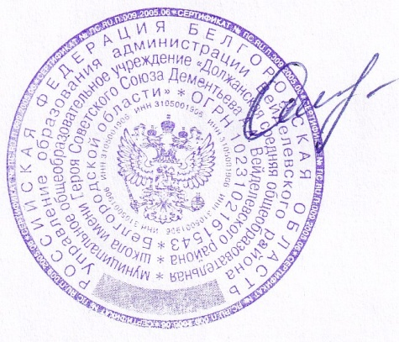
«УТВЕРЖДАЮ» «СОГЛАСОВАНО»
Директор ООО «ФСП» Директор______________________
_____________ /Бутикова В.И./ ____________ /_____________/ |  |  |  |  |  | Шумская О.В.

Прием пищи | Раздел | № рец. | Блюдо | Выход, г | Цена | Калорийность | Белки | Жиры | Углеводы
Завтрак | фрукт | ПР | Фрукты порционно | 130 | 29.05 | 44.40 | 0.40 | 0.40 | 9.80
 |  | 15 | Сыр твердо-мягкий порционно | 25 | 17.50 | 99.80 | 5.80 | 8.50 | 0.03
 | гор.блюдо | 173 | Каша рисовая молочная с маслом сливочным | 250 | 20.12 | 448.62 | 9.12 | 15.62 | 67.87
 | гор.напиток | 377 | Чай с лимоном | 200 | 3.81 | 62.46 | 0.26 | 0.06 | 15.22
 | хлеб бел. | ПР | Хлеб пшеничный | 30 | 2.52 | 46.88 | 1.52 | 0.16 | 9.84
 | Итого |  |  | 635.00 | 73.00 | 702.2 | 17.10 | 24.7 | 102.8
Обед | закуска | ПР | Икра кабачковая | 50 | 10.81 | 7.78 | 0.42 | 0.05 | 1.42
 | 1 блюдо | 84 | Борщ "Сибирский" с фасолью на м/б | 250 | 15.07 | 102.36 | 2.21 | 3.31 | 15.93
 | 2 блюдо | 295 | Котлета "Куриная" | 90 | 44.02 | 138.42 | 13.71 | 5.20 | 9.10
 | гарнир | 171 | Каша гречневая рассыпчатая с маслом | 180 | 14.60 | 231.92 | 7.88 | 5.03 | 38.78
 | напиток | 345 | Компот из быстрозамороженных ягод | 200 | 4.90 | 83.34 | 0.06 | 0.02 | 20.73
 | хлеб черн. | ПР | Хлеб ржано-пшеничный | 40 | 2.08 | 69.60 | 2.64 | 0.48 | 13.68
 | хлеб бел. | ПР | Хлеб пшеничный | 30 | 2.52 | 46.88 | 1.52 | 0.16 | 9.84
 | Итого |  |  | 840.00 | 94.00 | 680.30 | 28.44 | 14.3 | 109.5
Полдник

 | Итого |  |  | 1475.00 | 167.00 | 1382.46 | 45.54 | 38.99 | 212.24

